상품제안서
레빗 메탈헤드 3.0 USB [16~256G] | 상품코드: F27459

 |  |  |  |  |  |  | 02-412-0044 | www.easy1.co.kr
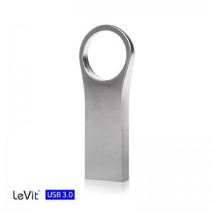

【상세/제작정보】

【인쇄/포장옵션】 | 레이저 / 시판박스

【공급단가】 | 수량 | 100~ | 300~ | 500~ | 1,000~ | 3,000~
*VAT별도 | 32GB | 6,810원 | 6,700원 | 6,540원 | 6,380원 | 6,270원
 | 64GB | 7,950원 | 7,820원 | 7,630원 | 7,440원 | 7,310원
 | 128GB | 15,900원 | 15,650원 | 15,270원 | 14,890원 | 14,630원
 | 256GB | 35,220원 | 34,660원 | 33,810원 | 32,970원 | 32,400원

【상품 URL】 | http://www.easy1.co.kr/src/goods_detail.php?gdno=27459

